怪物概述
一、怪物概述
1.1 | 杂兵与boss
 | 怪物共4种5只，普通近战2只，重甲近战1只，远程1只，Boss1只。
 | 在杂兵战中体现战斗的爽快与打击感
 | 在boss战中体现连招组合

二、怪物详情
2.1 | 近战杂兵1（NormalEnemy01）
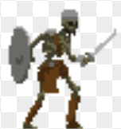
 |  | 攻击动作：横向挥击、格挡

 |  | 特征：格挡轻攻击时无敌，但会被击退；无法格挡重攻击

 |  | 战斗定位：基础怪，让

 | 近战杂兵2（NormalEnemy02）

 |  | 攻击动作：二连横挥（从右往左，接从左往右）；二连击拆解成单一攻击

 |  | 特征：att较高，二连击后半段有霸体；有特殊能力“石化”，石化后无法动作且无敌，怪物颜色变成淡灰色

 |  | 战斗定位：

 | 重甲近战杂兵1（HeavilyEnemy01）
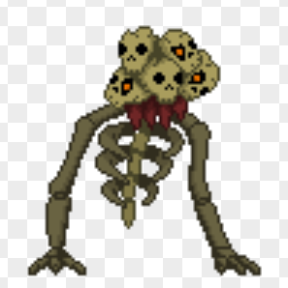
 |  | 攻击动作：下砸，钻地

 |  | 特征：移动缓慢，att高，在地下时无敌

 |  | 战斗定位：

 | 远程杂兵1（NormalRangedEnemy）

 |  | 攻击动作：拉弓射箭

 |  | 特征：箭矢可被玩家打掉

 |  | 战斗定位：

2.2 | BOSS

 |  | 攻击动作

 |  | 特征

 |  | 战斗定位：

